Планограмма
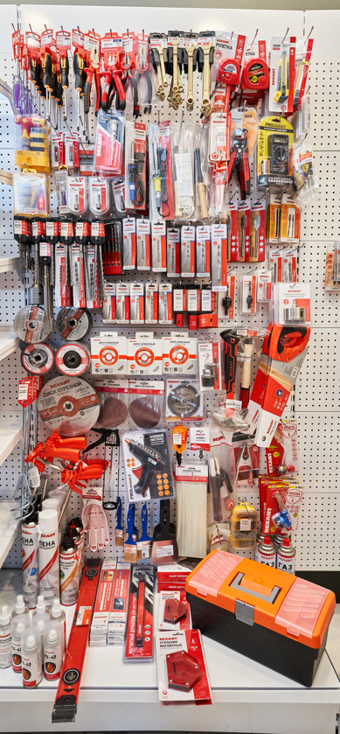
2. Планограмма. Инструмент
Тип Крючка: крючек для перфорации одинарный
№ п/п | 1. | 2. | 3. | 4. | 5. | 6. | 7. | 8. | 9. | 10. | 11. | 12. | 13. | 14. | 15. | 16. | 17. | 18. | 19. | Крючки, кол-во
1. | 12-4742 | 12-4721 | 12-4722 | 12-4727 | 12-4728 | 12-4601 | 12-4602 | 12-4614 | 12-4611 | 12-5805-2 | 12-5808-2 | 12-5810-2 | 12-5812-2 | 12-9002 | 12-9003 | 12-4901 | 12-4903 |  |  | 17
 |  |  |  |  |  |  |  |  |  |  |  |  |  | 5 шт
2. |  |  |  |  |  |  |  |  |  |  |  |  |  | 09-3710-1 |  |  |  |  | 12-4912 | 2
 | 5 шт | 5 шт | 5 шт | 5 шт | 5 шт | 5 шт | 5 шт | 5 шт | 5 шт | 10 шт | 10 шт | 5 шт | 5 шт | 3 шт | 5 шт | 5 шт | 5 шт |  | 10 шт
3. | 12-4776 | 92-0415-1 | 92-0419-1 | 92-0419 |  | 12-2036 | 12-0123 | 12-0126 |  | 12-0240 |  | 12-0265 | 09-3613-1 | 12-4005-4 |  | 13-3012 |  |  |  | 12
 |  |  |  | 30 шт |  |  |  |  |  |  |  |  |  |  |  |  |  |  | 16-0102 | 1
4. |  |  |  | 92-0415 |  |  |  |  |  |  |  |  | 3 шт |  |  |  |  |  |  | 1
 | 2 шт | 5 шт | 5 шт | 30 шт |  | 10 шт |  |  |  |  |  |  | 09-3101 | 2 шт |  | 2 шт |  |  | 10 шт | 1
5. | 12-4701 | 12-4704 | 92-0401-1 | 92-0402-1 | 92-0402-2 |  |  |  |  |  |  |  |  |  | 91-0665 | 91-0667 | 91-0668 | 92-0301 | 92-0302 | 10
 | 2 шт | 3 шт | 5 шт | 5 шт | 5 шт |  | 3 шт | 3 шт |  | 5 шт |  | 5 шт | 10 шт |  |  |  |  | 5 шт | 5 шт
6. | 91-0006 | 91-0011 | 91-0012 | 91-0013 | 91-0017 | 91-0019 | 91-0406 | 91-0553 | 91-0556 | 91-0558 | 91-0560 | 91-0564 | 91-0566 | 91-0570 | 5 шт | 5 шт | 5 шт | 91-0642 | 91-0643 | 16
 | 10 шт | 10 шт | 10 шт | 5 шт | 5 шт |  |  |  |  |  |  |  |  |  | 92-0203 | 92-0204 | 92-0001 | 5 шт | 5 шт | 3
7. | KR-91-0412 | 91-0207 | 91-0306 | 91-0307 | 91-0308 |  | 2 шт | 10 шт | 10 шт | 10 шт | 10 шт | 10 шт | 10 шт | 5 шт |  |  | 5 шт | 92-0018 |  | 6
 | 2 шт | 3 шт | 10 шт | 10 шт | 10 шт | 5 шт | 91-0521 | 91-0523 | 91-0525 | 91-0526 | 91-0528 | 92-0211 | 92-0216 | 92-0235 |  |  | 92-0002 |  |  | 9
8. | 90-0912 |  |  | 90-0913 |  |  |  |  |  |  |  |  |  |  |  |  |  |  |  | 2
 |  |  |  |  |  |  | 10 шт | 10 шт | 10 шт | 10 шт | 10 шт | 3 шт | 3 шт | 2 шт | 3 шт | 2 шт | 5 шт | 3 шт
9. | 25 шт |  |  | 25 шт |  |  | 90-0111 |  | 90-0101 |  | 90-0121 |  | 92-0500 |  | 12-8121 | 12-8103 |  | 12-8212 |  | 7
 | 90-0012 |  |  | 90-0014 |  |  |  |  |  |  |  |  |  |  |  |  |  |  |  | 2
10.
 | 10 шт |  |  | 10 шт |  |  | 3 шт |  | 3 шт |  | 3 шт
11. | 92-0551 | 90-0943 |  |  |  |  | 91-1144 |  | 91-1147 |  | 92-0100 |  | 2 шт |  |  |  |  |  |  | 6

12. |  | 10 шт |  |  |  |  | 2 шт |  | 2 шт |  | 3 шт |  |  |  | 3 шт | 3 шт |  | 3 шт
 |  | 12-7303 |  | 12-7301 |  |  | 12-7202 |  | 12-0104 |  | 92-0502 | 92-0503 | 16-0850 |  | 16-0053 |  |  | 12-0017 |  | 9
12. |  |  |  |  |  |  |  |  |  |  | 5 шт | 5 шт
 |  |  |  |  |  |  |  |  |  |  | 09-1270 |  | 2 шт |  | 2 шт |  |  | 2 шт |  | 1
13. |  |  |  | 3 шт |  |  | 3 шт |  | 3 шт |  |  |  | 16-0882 |  | KR-01-3101-06 |  |  | 12-0019 |  | 3
 |  |  |  |  | 09-0202-1 |  | 89-0362 | 89-0363 | 89-0364 | 89-0204 |  |  |  |  |  |  |  |  |  | 5
14. | 3 шт | 3 шт |  |  | 5 шт |  | 5 шт | 5 шт | 5 шт | 5 шт | 5 шт |  | 3 шт |  | 2 шт |  |  | 2 шт
 | 89-0901 | 89-0905 | 89-0909 |  | 12-9211 |  |  |  |  | 92-0251 |  |  |  |  | 09-1414 |  | ПОЛКА
15. |  |  |  |  |  | 11-0950 | 11-0957 | 12-4841
 |  |  |  |  |  |  |  |  |  |  |  |  |  |  | 4 шт
16. | 3 шт | 3 шт | 3 шт |  |  |  |  |  |  | 2 шт |  |  | 12-5001-4
 | 89-0923 |  |  |  |  |  |  |  |  | 12-4832
17. | 4 шт
 | 89-0922
18. | 4 шт
 | 89-0924 |  |  |  |  |  |  |  |  | 2 шт
19. | 4 шт |  |  |  |  |  |  |  |  | 12-4831
 | 09-4105
20. | 4 шт
 | 85-0010
Итого крючков |  |  |  |  |  |  |  |  |  |  |  |  |  |  |  |  |  |  |  | 113

